表紙・改定履歴
Webダイレクト販売

画面設計書
Web申込み専用ページ申込データ確認画面
G0218

© 2020 Sasuke Financial Lab Inc.

変 更 記 録
版数 REV. | 作成更新日 | 変 更 内 容 | 担 当
01 | 2020-08-28 | 初版 | 幡司
02 | 2020-09-04 | 名称変更 ・「申込マイページ申込データ確認画面」→「Web申込み専用ページ申込データ確認画面」 画面レイアウト修正、仕様修正 ・以前の状態の意向確認書控も閲覧可能に修正 | 幡司

画面レイアウト
画面レイアウト |  |  | システム | 画面名 |  | 画面ID
 |  |  | Webダイレクト販売 | Web申込み専用ページ申込データ確認画面 |  | G0218

A
B

 |  |  |  |  | ※ご契約成立
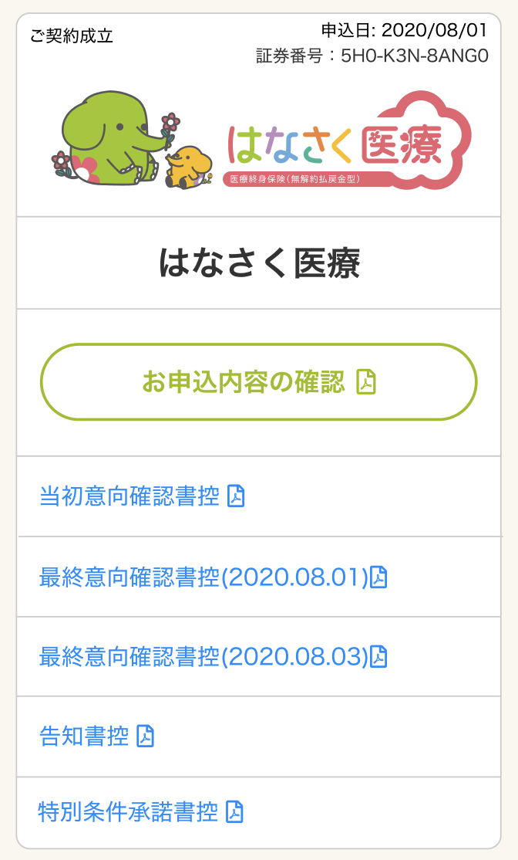

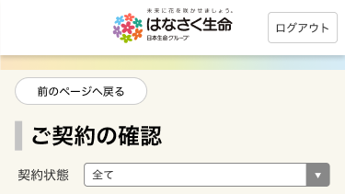

1

2
1
3

4

5

C
D
 |  |  |  |  |  | ※要確認
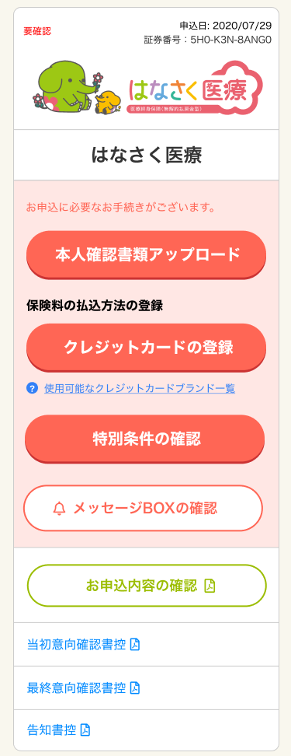
 | ※審査中

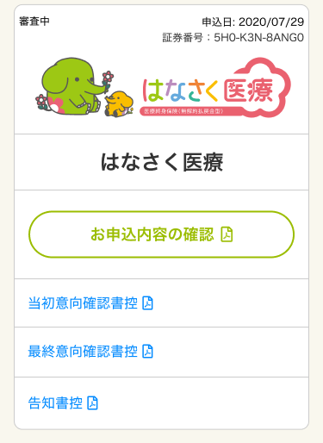

1

2

3

4

5

E
F

 |  | ※ご契約不成立
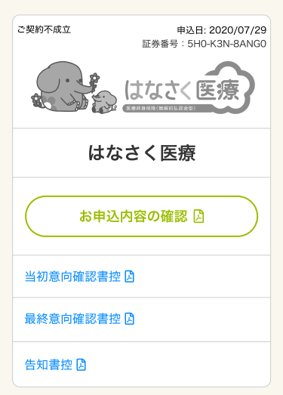
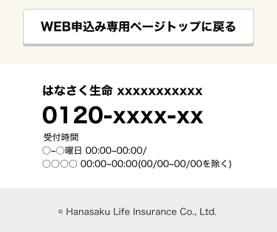
1

メッセージ一覧
メッセージ一覧 |  | システム | 画面名 | 画面ID
 |  | Webダイレクト販売 | Web申込み専用ページ申込データ確認画面 | G0218
No | メッセージID | メッセージ内容

Pending
1
2
3
4
5
6
7
8
9
10
11
12
13
14
15
16
17
18
19
20
21
22
23
24
25
26
27

